LEGENDE
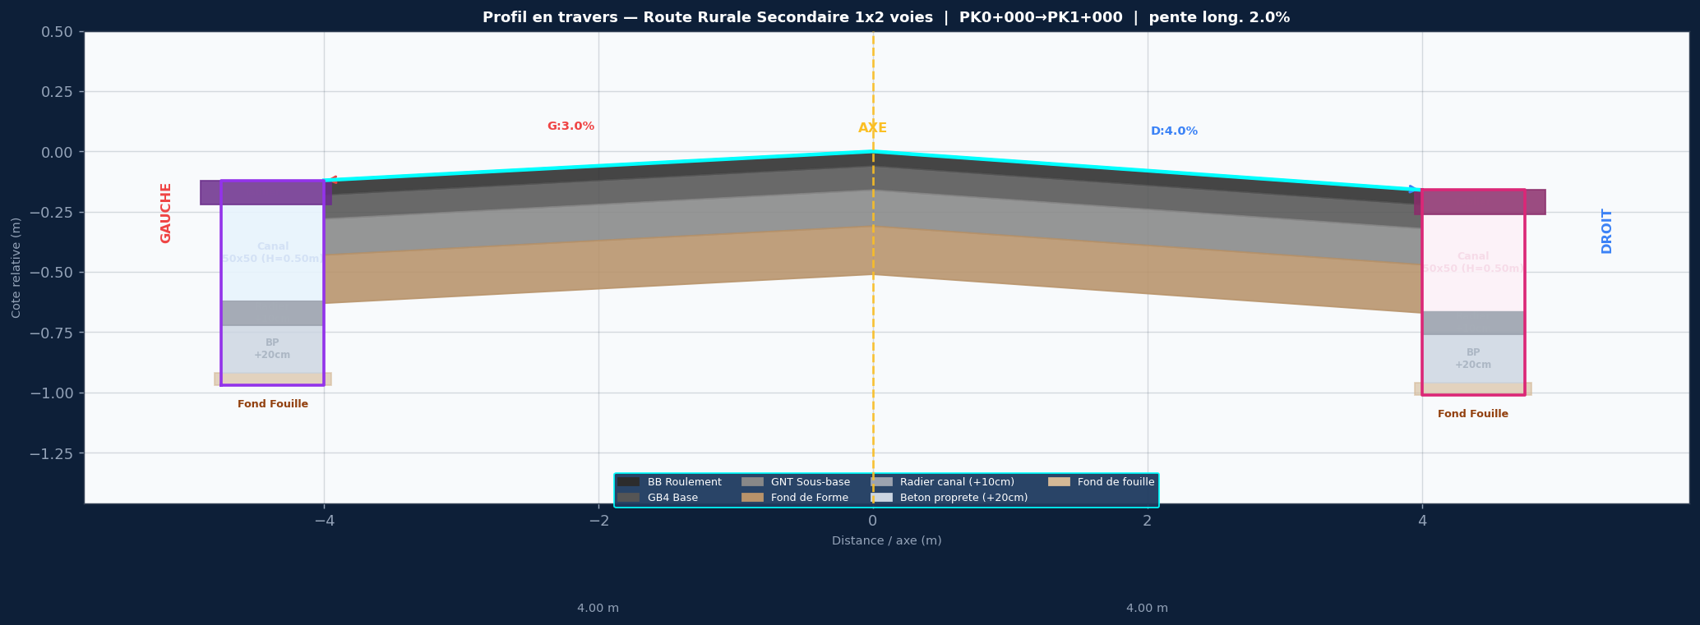

SPECIFICATIONS DU PROJET
Titre: Route Rurale Secondaire 1x2 voies
Devers: G:3.0% | D:4.0%
Largeurs: 2x3.0m voies + 1.0m accotement | dist axe/bord = 4.0m
Couches: BB 5cm / GNT 20cm / Fond de Forme 25cm
Pente long.: 2.0%
Cote axe Z0: 85.750 m NGF
PK debut/fin: 0+000 / 1+000
Pas PK: 25 m

ASSAINISSEMENT GAUCHE — 50x50 (H=0.50m)
Caniveau macon 50x50 — H int=0.50m / dalle=10cm / radier=10cm / BP=20cm
ASSAINISSEMENT DROIT — 50x50 (H=0.50m)
Caniveau macon 50x50 — H int=0.50m / dalle=10cm / radier=10cm / BP=20cm

STRATIGRAPHIE ASSAINISSEMENT (de bas en haut) :
Fond de Fouille (cote la plus basse)
+ 20 cm → Beton de Proprete (BP) dessus de la couche de 20cm
+ 10 cm → Radier Interieur interieur fond du caniveau
+ H canal (100 / 80 / 60 / 50 cm...) hauteur utile interieure
+ e dalle Tablier Fini = bord chaussee

COLONNES COTE_GAUCHE
PK
AXE_BB
AXE_GNT
AXE_Fond_Forme
G_BB_Roulement
G_GNT_Base
G_Fond_Forme
G_Bordure_Finie
G_Tablier_Fini_50x50
G_Radier_Interieur
G_Beton_Proprete
G_Fond_Fouille
G_Bord_Propriete
COLONNES COTE_DROIT
PK
AXE_BB
AXE_GNT
AXE_Fond_Forme
D_BB_Roulement
D_GNT_Base
D_Fond_Forme
D_Bordure_Finie
D_Tablier_Fini_50x50
D_Radier_Interieur
D_Beton_Proprete
D_Fond_Fouille
D_Bord_Propriete

